상품제안서
아이리버 UVC LED 열풍건조 칫솔살균기 | 상품코드: S11894

 |  |  |  |  |  |  | 02-713-8555 | www.synergygift.co.kr
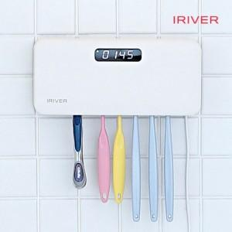

【상세/제작정보】 | UVC살균 20분 + 바람건조 20분 + 열건조살균 4시간 3단계로 완벽한 살균 시스템

【인쇄/포장옵션】 | 레이저, 풀칼라 / 포장지포장

【공급단가】 | 수량 | 10~ | 100~ | 200~ | 300~ | 500~
*VAT별도 | 화이트 | 32,800원 | 29,000원 | 28,500원 | 28,000원 | 27,500원
 | 블루 | 32,800원 | 29,000원 | 28,500원 | 28,000원 | 27,500원

【상품 URL】 | https://www.synergygift.co.kr:443/src/goods_detail.php?gdno=15129

